Estadísticas
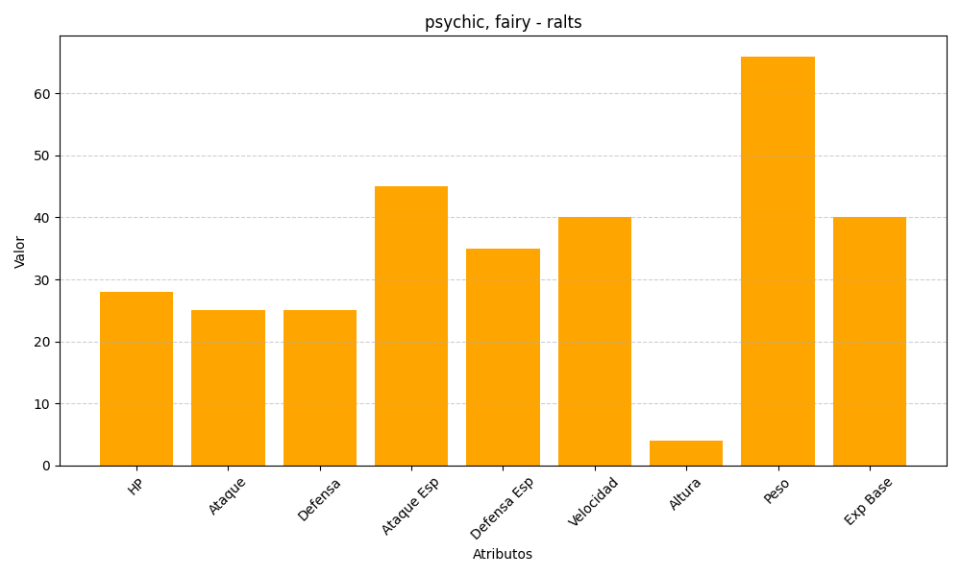
ID | Nombre | Tipo | HP | Ataque | Defensa | Ataque Especial | Defensa Especial | Velocidad | Altura | Peso | Experiencia Base
280 | ralts | psychic, fairy | 28 | 25 | 25 | 45 | 35 | 40 | 4 | 66 | 40

